КП
Беларусмаркет – поставки продукции из Белоруссии Тел.: +7 995-628-64-54 ooobelmarket@yandex.ru https://belorusmarket.ru/
Наименование |  | 0,33 л Томб Ап с лог | 0,33 л Томб Ап без лог | 0,33 л Ж-Б с лог | 0,33 л Ж-Б без лог | 0,45 л Ж-Б без лог | 0,45 л Ж-Б с лог | 0,5 л ПЭТ с лог | 0,5 л ПЭТ без лог | 0,5 л СТЕКЛО | 0,5 л Томб Ап с лог | 0,5 л Томб Ап без лог | 0,75 л ПЭТ с лог | 0,75 л ПЭТ без лог | 0,75 л Tомб Ап с лог | 0,75 л Tомб Ап без лог | 1,0 л ПЭТ с лог | 1,0 л ПЭТ без лог | 1,0 л ПЭТ NEW с лог | 1,0 л ПЭТ NEW без лог | 1,45 л ПЭТ | 1,45 л ПЭТ сахар без лог | 1,45 л ПЭТ сахар с лог | 1,5 л ПЭТ с лог | 1,5 л ПЭТ без лог | срок хранения, сут.
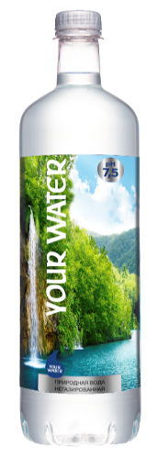 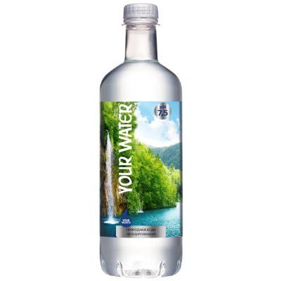 | Вода питьевая природная негазированная "Your Water", негазированная | 60.09 | 55.86 |  |  |  |  | 55.65 | 50.49 |  |  |  |  |  | 667.53 | 60.42 | 65.07 | 56.52 |  |  |  |  |  |  |  | 365
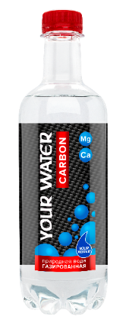 | Вода питьевая природная «Your Water», газированная |  |  |  |  |  |  | 55.65 | 50.49 |  |  |  |  |  | 67.53 | 60.42 | 65.07 | 56.52 |  |  |  |  |  |  |  | 365
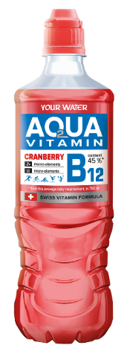 | Напиток "АКВА ВИТАМИН" "Your Water" негазированный: -С ароматом клюквы и витамином B12 -С ароматом лимона и лайма и витамином B6 -С ежевикой, женьшенем и лемонграссом -С лимоном, имбирем и облепихой |  |  |  |  |  |  |  |  |  |  |  | 82.8 | 75.39 |  |  |  |  |  |  |  |  |  |  |  | 180
 | Вода питьевая природная «Your Water», газированная (с ароматами): -С ароматом яблока -С ароматом лимон -С ароматом малины - С ароматом персика - |  |  | 91.29 | 87.62 |  |  |  |  |  |  |  |  |  |  |  | 71.1 | 62.55 |  |  |  |  |  |  |  | 180
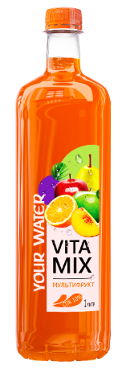 | Напиток с содержанием сока "VitaMix" "Your Water", негазированный: -Мультифрукт - Черешня - Лимон-Мята - Яблоко-Виноград -Персик |  |  |  |  |  |  | 78.21 | 72.81 |  |  |  |  |  |  |  | 97.92 | 89.37 |  |  |  |  |  |  |  | 365
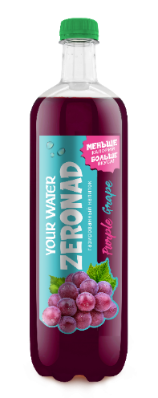 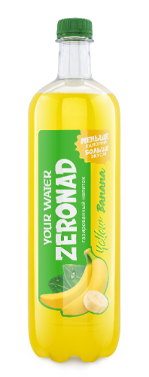 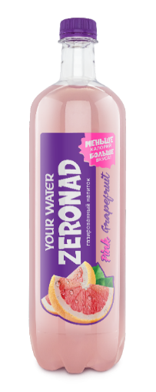 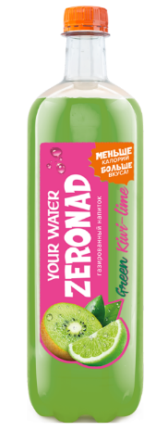 | Напиток безалкогольный"Зеронад" "Your Water"газированный -Виноград -Банан -Грейпфрут -Киви-лайм |  |  |  |  |  |  |  |  |  |  |  |  |  |  |  | 86.46 | 77.91 |  |  |  |  |  |  |  | 240
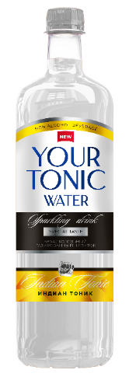 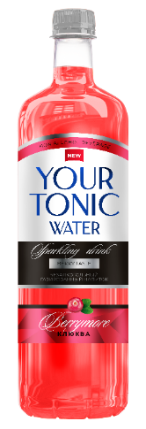 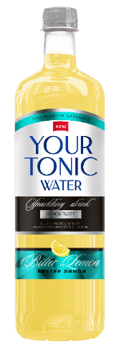 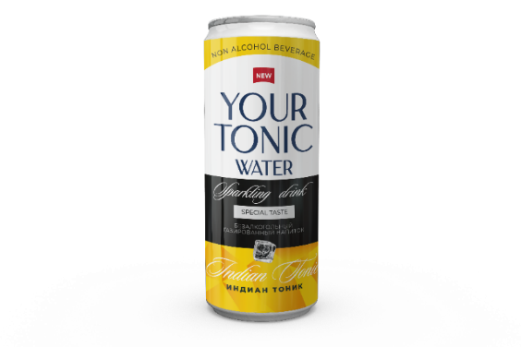 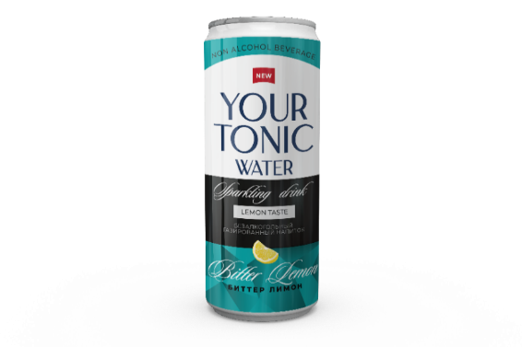 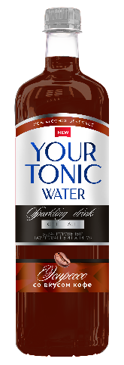 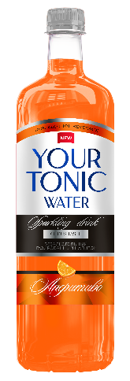 | Напиток безалкогольный"Твой Тоник" "Your Water"газированный -БерриМор -Биттер Лимон - Индиан Тоник -Эспрессо Тоник -Аперитиво |  |  | 95.07 | 91.92 |  |  |  |  |  |  |  |  |  |  |  | 94.44 | 85.89 |  |  |  |  |  |  |  | 240
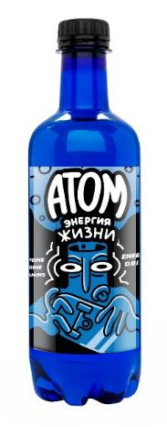 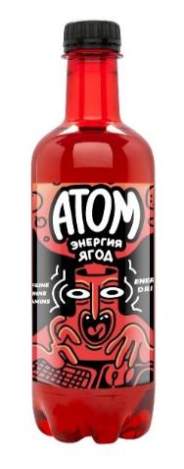 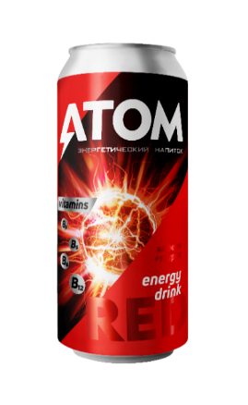 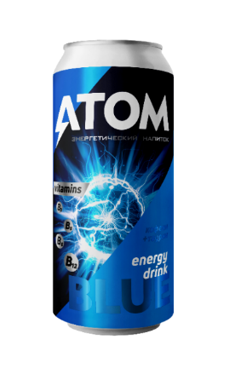 | Энергетический напиток безалкогольный"Атом" "Your Water", газированный: -Blue -Red -Black |  |  |  |  | 113.22 | 108.81 | 92.97 | 87.81 |  |  |  |  |  |  |  |  |  |  |  |  |  |  |  |  | 180
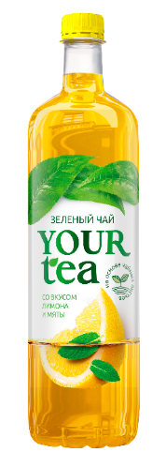 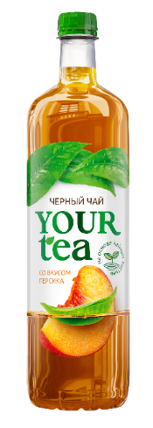 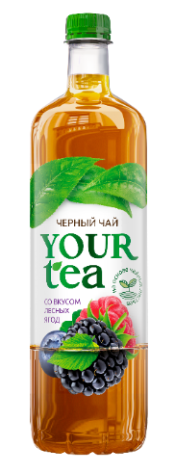 | Напиток безалкогольный "Your Tea" "Your Water", негазированный: -Черный чай со вкусом персика -Черный чай со вкусом лесных ягод -Зеленый чай со вкусом лимона и мяты |  |  |  |  |  |  | 68.88 | 63.72 |  |  |  |  |  |  |  | 93.27 | 84.70 |  |  |  |  |  |  |  | 365
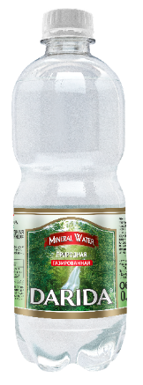 | Вода минеральная природная лечебно-столовая «Дарида», газированная |  |  | 90.76 | 87.63 |  |  | 53.53 | 47.4 |  |  |  | 57.63 | 50.49 |  |  |  |  | 63.12 | 54.57 |  |  |  | 69.9 | 56.67 | 365
 | Вода питьевая природная "Дарида", негазированная |  |  |  |  |  |  | 52.53 | 47.4 |  | 62.31 | 54.57 | 57.63 | 50.49 |  |  |  |  |  |  |  |  |  | 69.9 | 56.67 | 365
Напиток безалкогольный "Дарида", газированныей :
- Крем-сода
- Экстра-ситро - Клюква (на сахаре) - Снежок (на сахаре) - Груша (на сахаре) - Лимон (на сахаре)
 |  |  |  |  |  |  |  |  |  |  |  |  |  |  |  |  |  |  |  |  |  | 112.89 | 126.12 |  |  | 180
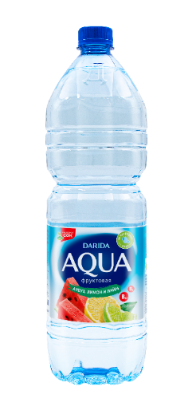 | Напиток безалкогольный «Аква фруктовая» «Дарида», негазированный -Клубника- лимон -Мультивитамин -Яблоко -Персик -Арбуз-лимон-лайм |  |  |  |  |  |  |  |  |  |  |  | 70.65 | 63.51 |  |  |  |  |  |  |  |  |  | 89.19 | 75.96 | 365 (мультивитамин и арбуз 240)
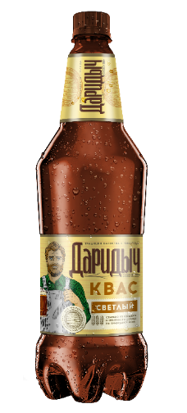 | Напиток безалкогольный квас "Даридыч светлый" |  |  |  |  |  |  |  |  |  |  |  |  |  |  |  |  |  |  |  |  |  |  | 142.14 | 124.7 | 210
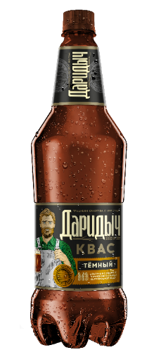 | Напиток безалкогольный квас "Даридыч темный" |  |  |  |  |  |  |  |  |  |  |  |  |  |  |  |  |  |  |  |  |  |  | 147.9 | 130.5 | 210

